Tabele zbiorcze
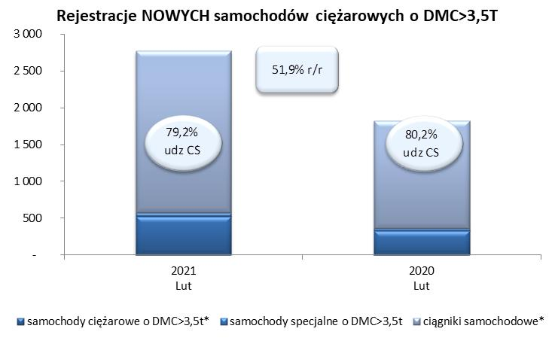
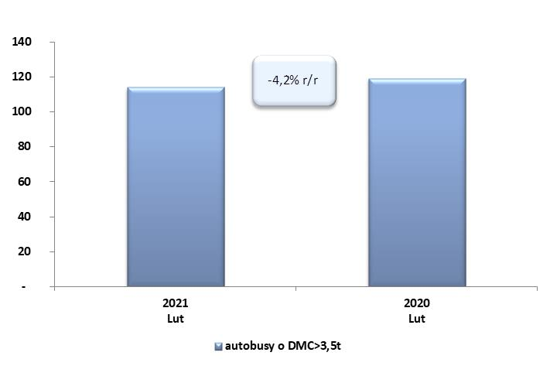
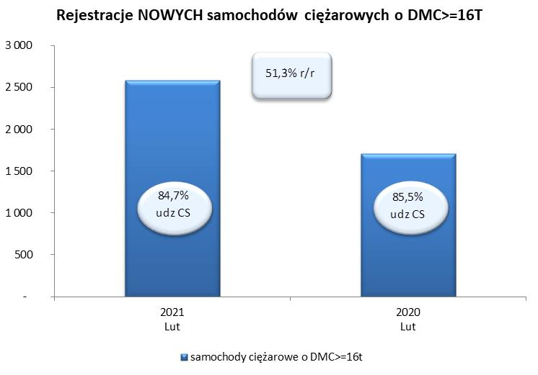
 |  |  |  |  |  | 05/03/2021
PZPM na podstawie danych CEP |  |  |  |  |  | sztuki
PIERWSZE REJESTRACJE NOWYCH POJAZDÓW UŻYTKOWYCH O DMC>3,5T
 | 2021 Lut | 2020 Lut | % zmiana r/r | 2021 Sty - Lut | 2020 Sty - Lut | % zmiana r/r
SAMOCHODY CIĘŻAROWE - RAZEM | 2,770 | 1,824 | 51.9% | 4,255 | 3,206 | 32.7%
samochody ciężarowe o DMC>3,5t* | 527 | 330 | 59.7% | 841 | 638 | 31.8%
samochody specjalne o DMC>3,5t | 50 | 32 | 56.3% | 130 | 112 | 16.1%
ciągniki samochodowe* | 2,193 | 1,462 | 50.0% | 3,284 | 2,456 | 33.7%
AUTOBUSY - RAZEM | 114 | 119 | -4.2% | 207 | 276 | -25.0%
RAZEM POJAZDY UŻYTKOWE | 2,884 | 1,943 | 48.4% | 4,462 | 3,482 | 28.1%
*/ Nie uwzgledniono rejestracji własnych marek krajowych producentów

